Hoja de Balance
Activos
Pasivos

inverisones para mas $$$

$$$$ entra por aquí
Capital

Activos = Pasivos + Capital

Activos

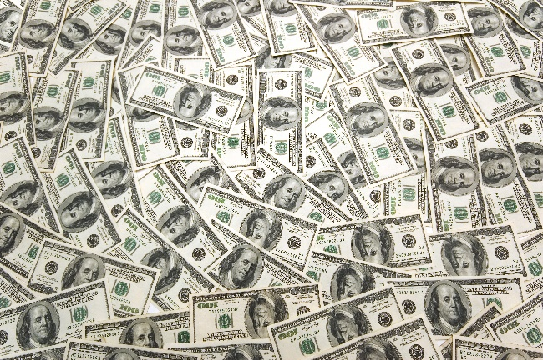
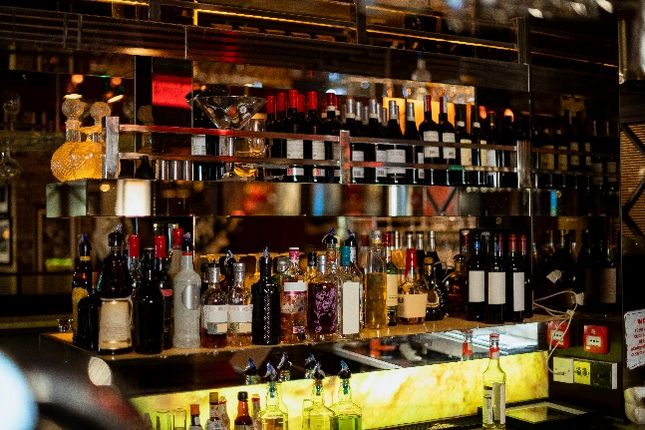

Corto plazo (<1 año)

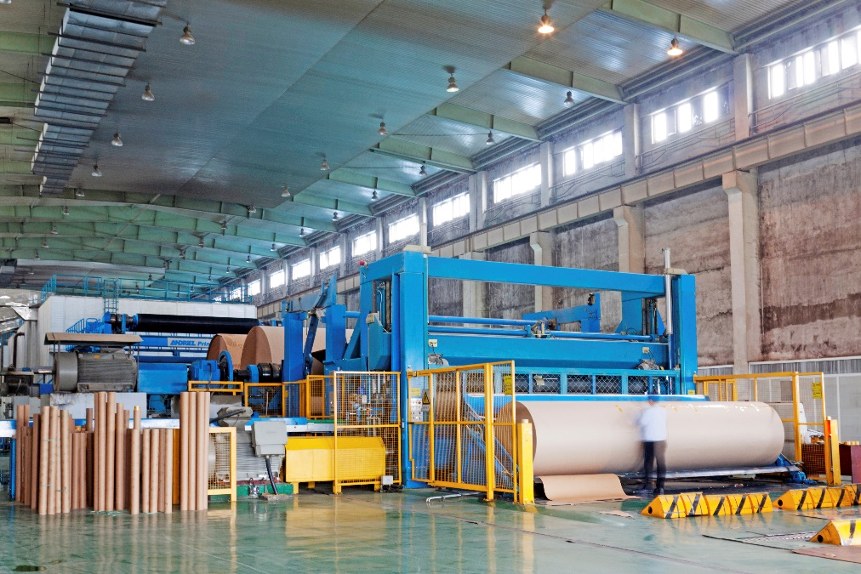

Largo Plazo (> 1 año)

Capital
Pasivos


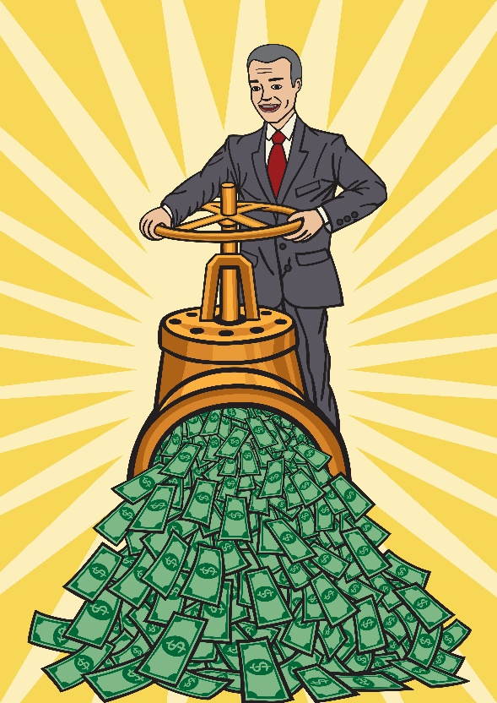

Dinero que recibes a a cambio de un % en la empresa

Dinero que pides prestado (a quien sea)

Estado de Resultados
Ingresos de Operaciones (VENTAS)
$$$$ Por operar

Costo de lo Vendido

Gastos de operación
Gastos de Venta

Se va al balance general

Resultado Neto

Caso de Estudio

Después de 13 años de estudio, Abril se recibe como dermatóloga y va a poner su consultorio.
Vamos a hacer los estados financieros del primer mes.

Flujo de Efectivo
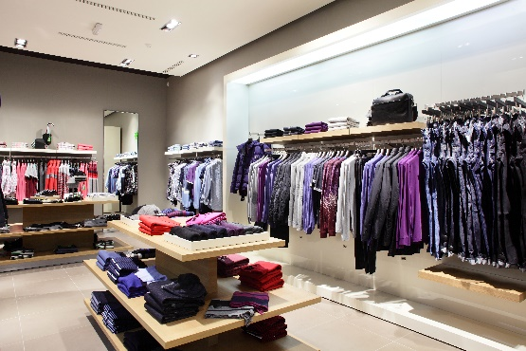
Flujo de Operaciones
Ganancia Neta +
$$$$ Por operar


$$$$ por Plantas, propiedad, equitpo, etc
Flujo de Inversión

Flujo de Financiamiento

$$$$ por préstamos y capital

Cambio en Efectivo

Capital Inicial
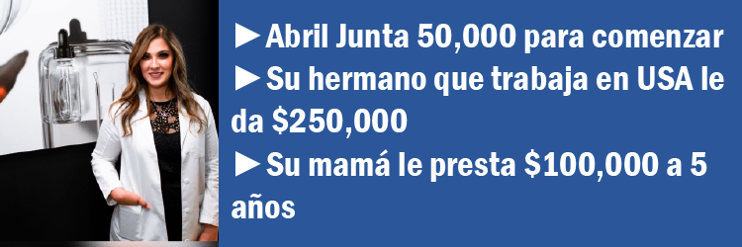

Estado de Resultados | 2019 | Balance General | 2019 Enero
 | Enero
Ingresos |  | En MXN |  |  |  | Flujo de Efectivo
Costo de Ventas
Ganancia Bruta |  | Activos |  | Pasivos y Capital |  | Operaciones |  | 2019 Ene
Operación: |  | Activo Circulante |  | Pasivo Circulante |  | Ingreso Neto |  | $0.00
Gastos de Venta |  | Efectivo y Equivalentes | $400,000.00 | Cuentas por pagar
Gastos Administrativos |  | Efectivo Total | $400,000.00 | Compromisos |  |  | Depreciación, Amortización y otros elementos no-efectivo
Gastos totales de Operación |  |  |  | Total Pasivo Circulante | $0.00 |  | Compensación en Acciones
Ingresos de operación |  | Cuentas por Cobrar |  |  |  |  | Pérdidas (ganancias) netas en inversiones y derivados
Depreciación |  | Inventarios |  | Pasivo a Largo Plazo | $100,000.00 |  | Excess tax benefits from stock-based compensation
Otros ingresos (Gastos) |  | Activo Circulante Total | $0.00 | Total Pasivos Largo Plazo | $100,000.00 |  | Impuestos Diferidos
Ingresos antes de impuestos |  |  |  |  |  |  | Ingresos No Merecidas - Diferidas
Impuestos |  | Propiedades y Equipo |  | Capital |  |  | Reconocimiento de Ganancias no Merecidas
Ingresos Netos |  | Depreciación Acumulada |  | Acciones comunes | $300,000.00 |  | Changes in operating assets and liabilities:
 |  | Activos Intangibles |  | Ganancia Retenida 2019 |  |  | Cuentas por Cobrar
 |  | Activo Largo Plazo Total | $0.00 | Capital Total | $300,000.00 |  | Otros activos circulantes
 |  | Activos Totales | $400,000.00 | Total Capital y Pasivos | $400,000.00 |  | Otros activos largo plazo
 |  |  |  |  |  |  | Otros Pasivos circulantes
 |  |  |  |  |  |  | Otros pasivos largo-plazo
 |  |  | A=P+C | TRUE
 |  |  |  |  |  | Efectivo de operaciones |  | $0.00

 |  |  |  |  |  | Financiamiento
 |  |  |  |  |  |  | Préstamos a corto plazo (90 días)
 |  |  |  |  |  |  | Deuda de largo plazo | $100,000.00
 |  |  |  |  |  |  | Repayments of debt, maturities longer than 90 days
 |  |  |  |  |  |  | Acciones emitidas (comunes) | $300,000.00
 |  |  |  |  |  |  | Acciones recompradas
 |  |  |  |  |  |  | Dividendos Pagados

 |  |  |  |  |  | Efectivo usado en Financiamiento |  | $400,000.00

 |  |  |  |  |  | Inversiones
 |  |  |  |  |  |  | Compras a propiedad y equipo
 |  |  |  |  |  |  | Compras de Compañías
 |  |  |  |  |  |  | Compras de Inversiones
 |  |  |  |  |  |  | Inversiones que terminan
 |  |  |  |  |  |  | Ventas de Inversiones
 |  |  |  |  |  |  | Prestámos de activos pagables

 |  |  |  |  |  | Efectivo de Inversiones |  | $0.00

 |  |  |  |  |  | Efectos del tipo de cambio

 |  |  |  |  |  | Cambio neto en efectivo y equivalentes de Efectivo |  | $400,000.00
 |  |  |  |  |  | Efectivo y equivalents al principio del periodo |  | $0.00

 |  |  |  |  |  | Efectivo y Equivalentes al final del periodo |  | $400,000.00

